Sheet1
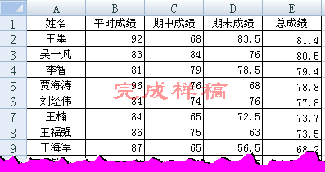
姓名 | 平时成绩 | 期中成绩 | 期未成绩 | 总成绩
刁克岩 | 33 | 22 | 36 | 30.9
高震 | 63 | 54 | 75 | 65.1
韩锐 | 74 | 58 | 65.5 | 65.8
贾海涛 | 96 | 76 | 68 | 78.8
李智 | 81 | 79 | 78.5 | 79.4
梁冰 | 72 | 31 | 67 | 57.7
刘博 | 80 | 45 | 69 | 65.1
刘经伟 | 84 | 74 | 76 | 77.8
王福强 | 86 | 75 | 63 | 73.5
王墨 | 92 | 68 | 83.5 | 81.4
王楠 | 84 | 65 | 72.5 | 73.7
王楠 | 64 | 43 | 56 | 54.5
吴一凡 | 83 | 84 | 76 | 80.5
尹博 | 69 | 37 | 66.5 | 58.4
于海军 | 87 | 65 | 56.5 | 68.2

操作要求
(1)按总成绩降序排序，总成绩相同，再按期未成绩降序排序。（2‘）

